Defect
Defect ID | Title | Screen | Pre-condition | Steps | Expected Results | Actual results | Priority | Serverity | Date | Owner | TC'ID | Build | System | Assign To | Status | Evident (Hình ảnh lỗi)
DF_1 | Kiểm tra thông tin tài khoản | Hồ sơ cá nhân | Đã đăng nhập thành công bằng tài khoản user | b1.Đăng ký mới tài khoản b2.Login bằng tài khoản mới đăng ký b3.Kiểm tra thông tin của tài khoản | b3.Hiển thị đúng thông tin tài khoản các dữ liệu vừa đăng ký | b3.Hiển thị sai dữ liệu tên gmail và các trường khác | High | High | 2025-10-03 | Chung Anh Hiệu |  |  |  |  | New | 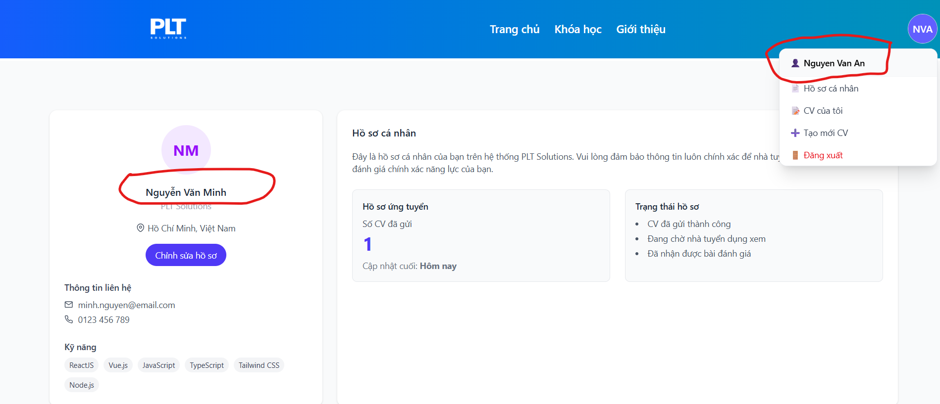
DF_2 | Kiểm tra Phân trang | Danh sách CV ứng tuyển | Đã đăng nhập thành công bằng tài khoản admin | b1.Đăng nhập bằng tài khoản admin b2.Vào menu quản lý CV b3.Chuyển đến dang cuối b4.Chọn CV đã nộp | b4.Hiển thị phân trang đúng | b4.Phân trang hiển thị không dúng | High | High | 2025-10-03 | Chung Anh Hiệu |  |  |  |  | New
DF_3 | Kiểm tra hiển thị Thông tin CV | Danh sách CV ứng tuyển | Đã đăng nhập thành công bằng tài khoản admin | b1.Đăng nhập bằng tài khoản admin b2.Vào menu quản lý CV b3.Xem Hiển thị của các CV đã nộp | b3.Hiển thị Thông tin đầy đủ không bị tràn dữ liêu | b3.Có 1 vài CV hiển thị bị lỗi from | Normal | Low | 2025-10-03 | Chung Anh Hiệu |  |  |  |  | 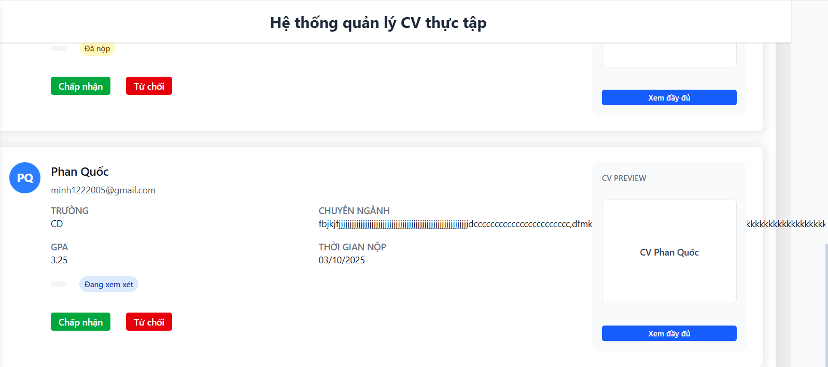 New
DF_4 | Kiểm tra link github trên CV đã nộp | Danh sách CV ứng tuyển | Đã đăng nhập thành công bằng tài khoản admin | b1.Gửi CV bằng tài khoản user b2.Login tài khoản admin xem CV b3.Click vài xem CV đã nộp xem link github | b3.Hiển thị thông tin đầy đủ trong CV | b3.Không thấy link github | Normal | Low | 2025-10-03 | Chung Anh Hiệu |  |  |  |  | 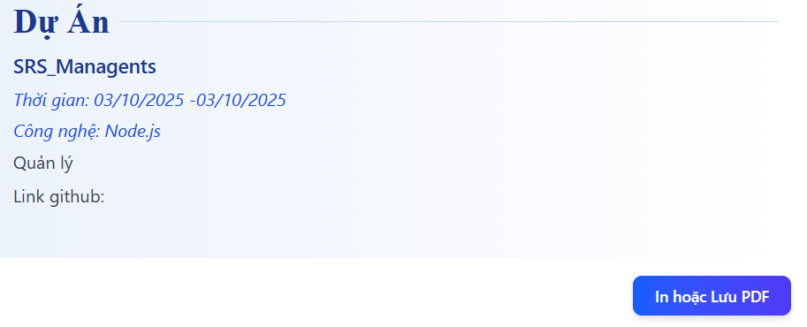 New
DF_5 | Kiểm tra from trang trắc nghiệm Quản lý câu hỏi | Trắc nghiệm | Đã đăng nhập thành công bằng tài khoản admin | b1.Đăng nhập bằng tài khoản admin b2.Vào menu Trắc nghiệm Quản lý bộ câu hỏi b3.Xem Hiển thị của các Bộ câu hỏi trong danh sách | b3.Hiển thị Thông tin đầy đủ không bị tràn dữ liêu | b3.Có 1 vài Bộ câu hỏi hiển thị bị lỗi from | High | High | 2025-10-03 | Chung Anh Hiệu |  |  |  |  | New
DF_6 | Kiểm tra from trang trắc nghiệm Sinh viên đã làm bài | Trắc nghiệm | Đã đăng nhập thành công bằng tài khoản admin | b1.Đăng nhập bằng tài khoản admin b2.Vào menu Trắc nghiệm Quản lý bộ câu hỏi b3.Xem Hiển thị của các Sinh viên trong danh sách | b3.Hiển thị Thông tin đầy đủ không bị tràn dữ liêu | b3.Có 1 vài Bộ câu hỏi hiển thị bị lỗi from | Low | Normal | 2025-10-03 | Chung Anh Hiệu |  |  |  |  | 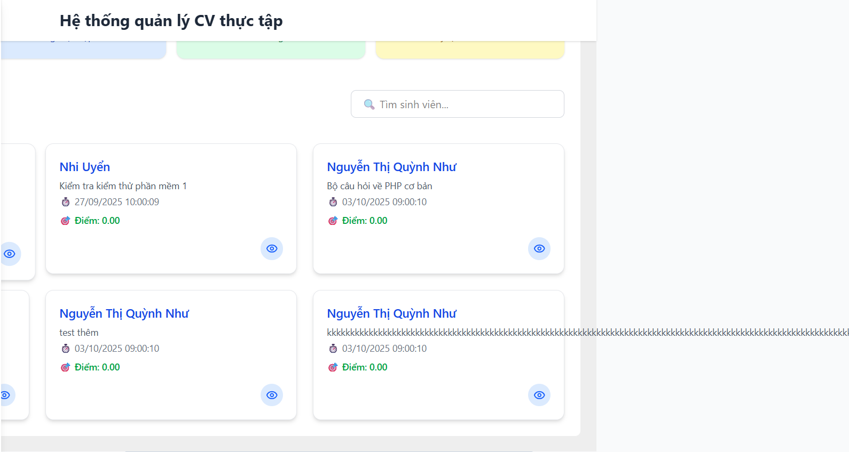 New
DF_7 | Kiểm tra chức năng xem của trang Danh sách sinh viên đã làm bài | Trắc nghiệm | Đã đăng nhập thành công bằng tài khoản admin | b1.Đăng nhập bằng tài khoản admin b2.Vào Xem danh sách nộp bài b3.Click vào icon xem chi tiết | b3.Hiển thị các câu mà Sinh Viên đã chọn đúng hoặc sai | b3.Không phản ứng | Normal | Low | 2025-10-03 | Chung Anh Hiệu |  |  |  |  | 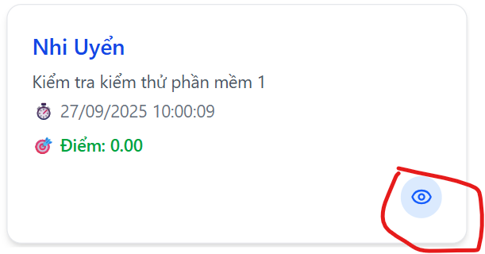 New
DF_8 | Kiểm tra from Danh sách nộp bài | Trắc nghiệm | Đã đăng nhập thành công bằng tài khoản admin | b1.Đăng nhập bằng tài khoản admin b2.Vào Xem danh sách nộp bài b3.Kiểm tra khung from các bài đã nộp | b3.Hiển thị Thông tin đầy đủ không bị tràn dữ liêu | b3.hiển thị bị lỗi from | Low | Normal | 2025-10-03 | Chung Anh Hiệu |  |  |  |  | 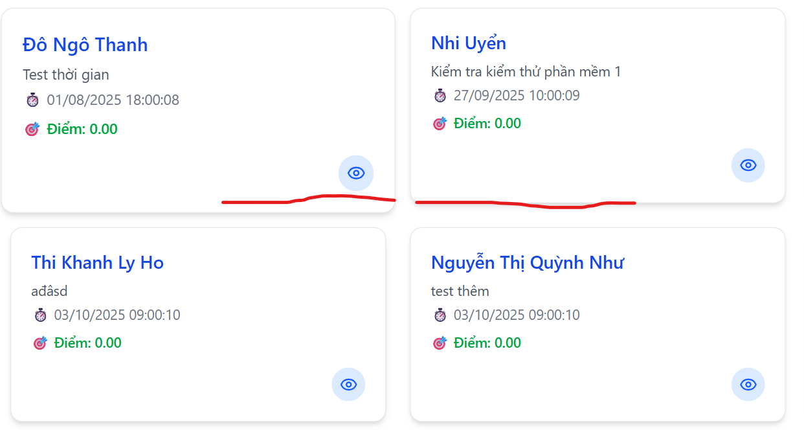 New
DF_9 | Kiểm tra tiêu đề Trang Quản lý câu hoi | Trắc nghiệm | Đã đăng nhập thành công bằng tài khoản admin | b1.Đăng nhập bằng tài khoản admin b2.Vào menu Trắc nghiệm Quản lý bộ câu hỏi b3.Xem Hiển thị của Tiêu đề trong câu hỏi | b3.Hiển thị Thông tin đầy đủ không bị tràn dữ liêu | b3.Tiêu đề hiển thị tràn from | Normal | Low | 2025-10-03 | Chung Anh Hiệu |  |  |  |  | 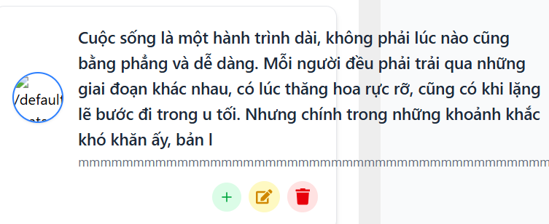 New
DF_10 | Kiểm tra hiển thị trang Quản lý câu hoi | Trắc nghiệm | Đã đăng nhập thành công bằng tài khoản admin | b1.Đăng nhập bằng tài khoản admin b2.Vào menu Trắc nghiệm Quản lý bộ câu hỏi b3.Xem Hiển thị Mục đề trong câu hỏi | b3.Hiển thị Thông tin đầy đủ không bị tràn dữ liêu | b3.mục thị tràn from | Low | Normal | 2025-10-03 | Chung Anh Hiệu |  |  |  |  | 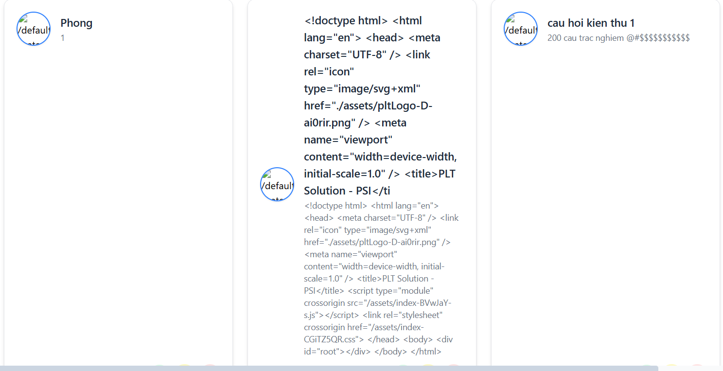 New
DF_11 | Thêm câu hỏi trùng đáp án đúng | Trắc nghiệm | Đã đăng nhập thành công bằng tài khoản admin | b1.Đăng nhập bằng tài khoản admin b2.Thêm câu hỏi b3.Thêm các đáp án 1 câu trả lời đúng và thêm trùng đáp án | b3.Thêm không thành công do có 2 đáp án giống nhau | b3.Thêm thành công 2 đáp án giống nhau | Normal | Normal | 2025-10-03 | Chung Anh Hiệu |  |  |  |  | 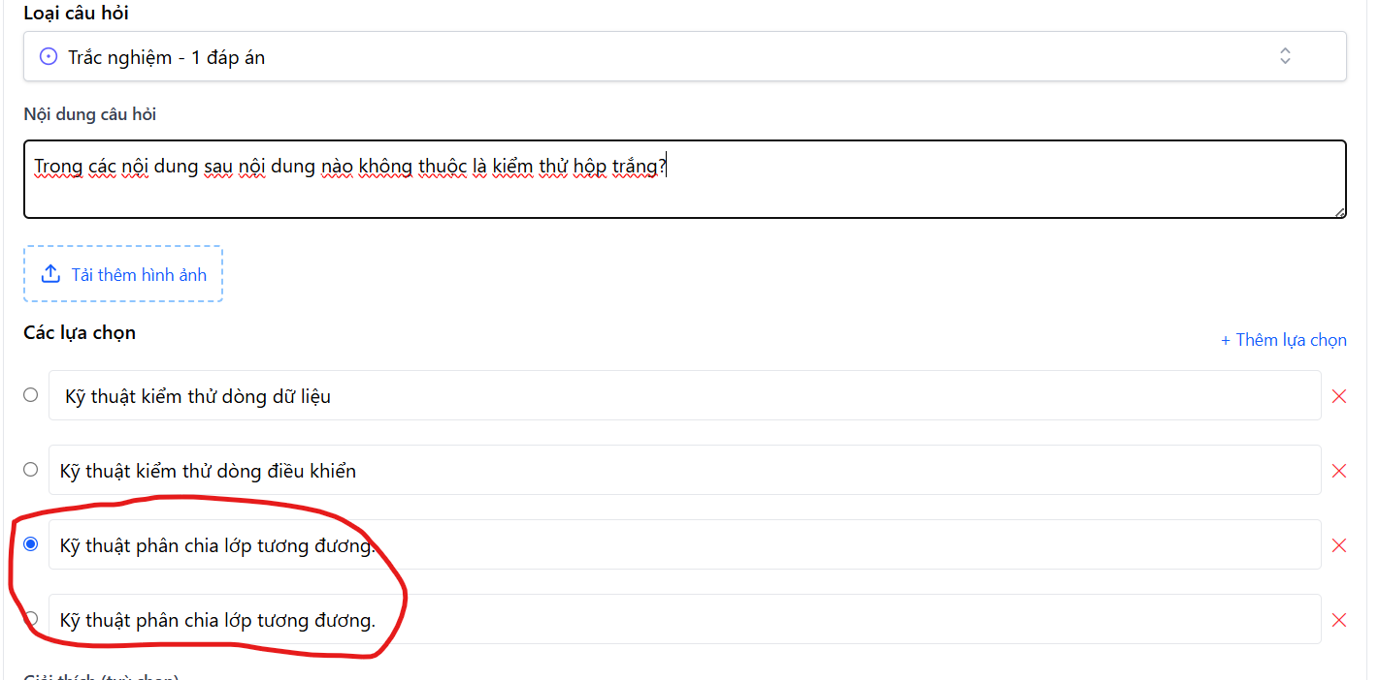 New | 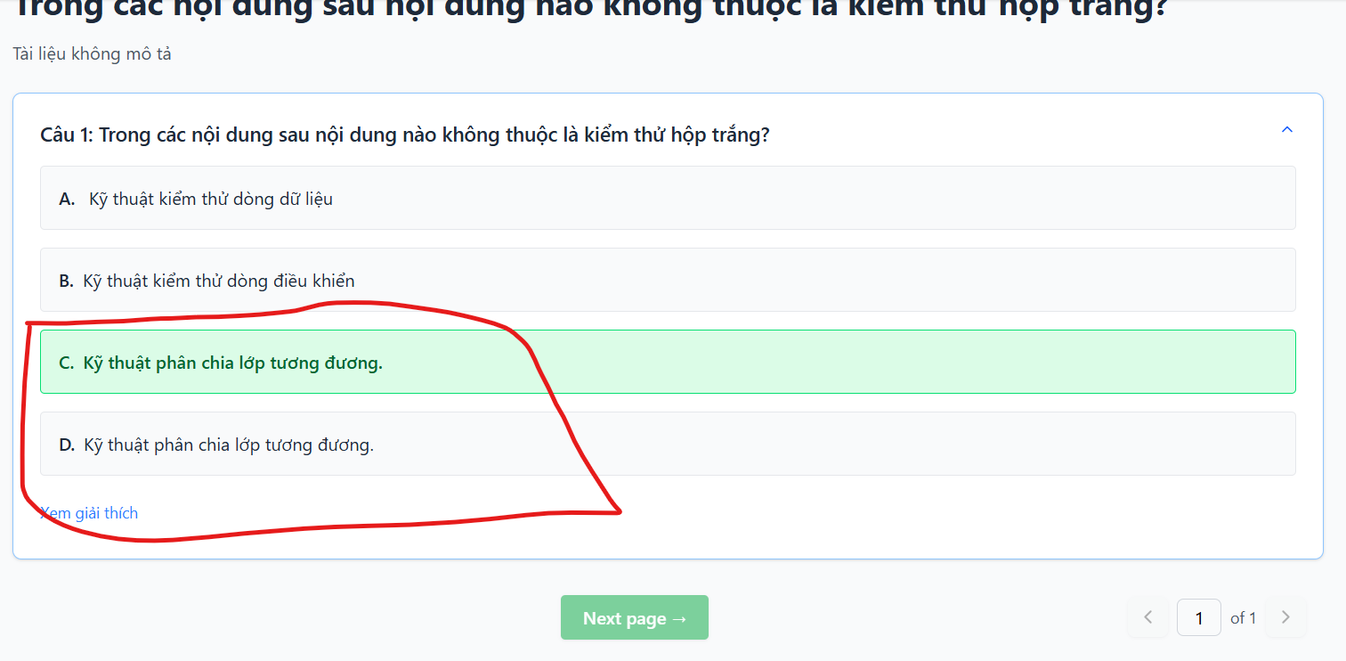
DF_12 | Lỗi không thể lưu câu hỏi khi Edit | Trắc nghiệm | Đã đăng nhập thành công bằng tài khoản admin | b1.Đăng nhập bằng tài khoản admin b2.Vào chỉnh sửa câu hỏi b3.Thêm câu hỏi và nhấn lưu | b3.Lưu thành công | b3.Button lưu không phản ứng | Low | Normal | 2025-10-03 | Chung Anh Hiệu |  |  |  |  |  New
DF_13 | Lỗi đề không có câu hỏi câu trả lời | Trắc nghiệm | Đã đăng nhập thành công bằng tài khoản admin | b1.Đăng nhập bằng tài khoản admin b2.Vào menu Trắc nghiệm Quản lý bộ câu hỏi b3.Add câu hỏi không nhập | b3.Hiển thị lỗi yêu cầu nhập đầy đủ | b3.Thêm thành công câu hỏi không có câu trả lời... | Low | Normal | 2025-10-03 | Chung Anh Hiệu |  |  |  |  | New | 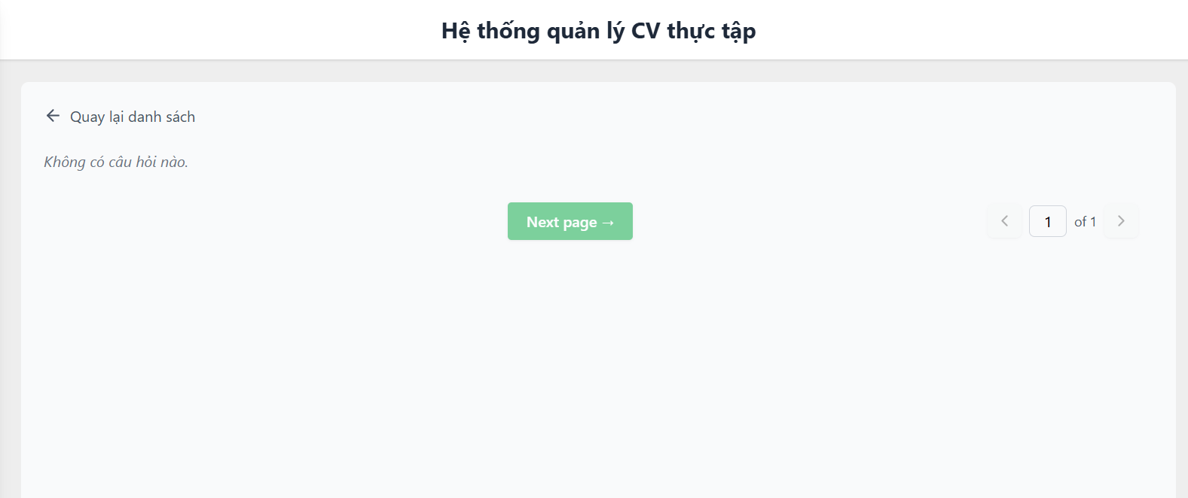
DF_14 | Không thể tạo câu hỏi trắc nghiệm từ câu 2 | Quản lý bộ câu hỏi | Là tài khoản Admin | Bước 1 dăng nhập vào tài khoàn admin Bước 2 Chọn vào "Quản lý bộ câu hỏi" Bước 3 Bấm vào dấu cộng màu tím để thêm đề trắc nghiệm mới Bước 4 bấm vào nút "thêm câu hỏi" | Ô câu hỏi 2 hiện ra và cho các trường nhập | Ô câu 2 hiện ra nhưng không hiện ra trường nhập | Low | Normal | 2025-10-03 | Chung Anh Hiệu |  |  |  |  | New | 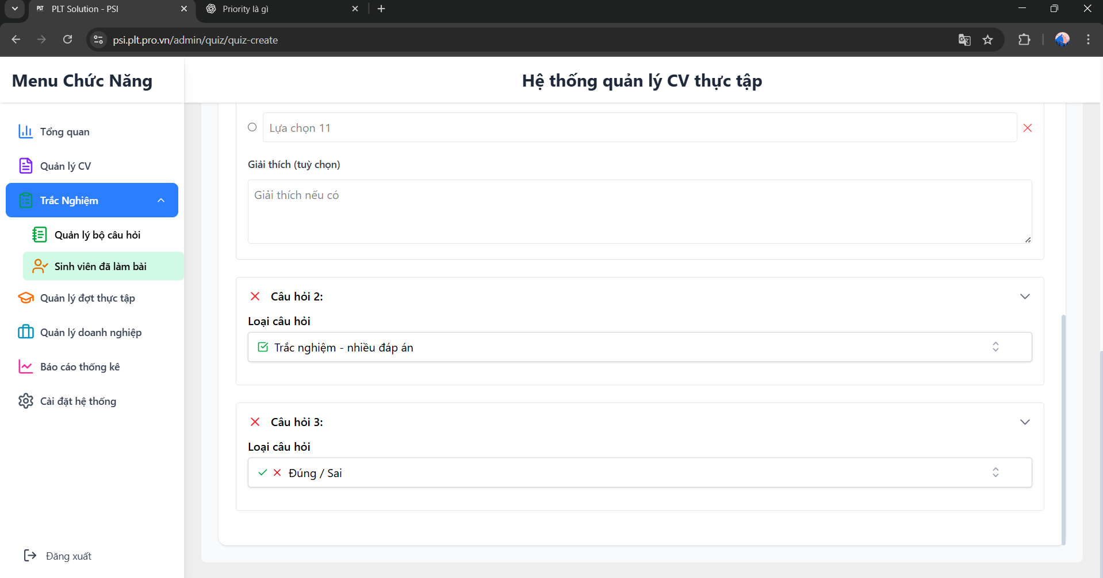
DF_15 | Lỗi hiển thị ở bộ đề trắc nghiệm | Quản lý bộ câu hỏi | Là tài khoản Admin | Bước 1 dăng nhập vào tài khoàn admin Bước 2 Chọn vào "Quản lý bộ câu hỏi" Bước 3 Bấm vào dấu cộng màu tím để thêm đề trắc nghiệm mới Bước 4 Nhập tên trắc nghiệp là "kkkkkkkkkkkkkkkkkkkkkkkkkkkkkkkkkkkkkkkkkkkkkkkkkkkkkkkkkkkkkkkkkkkkk" Bước 5 bấm nút lưu câu hỏi | Ở phần danh sách đề , Đề tên quá quá dài phải có dấu ... | Tên hiện thị tràn ra phía sau đề bên cạnh | Low | Normal | 2025-10-03 | Chung Anh Hiệu |  |  |  |  | 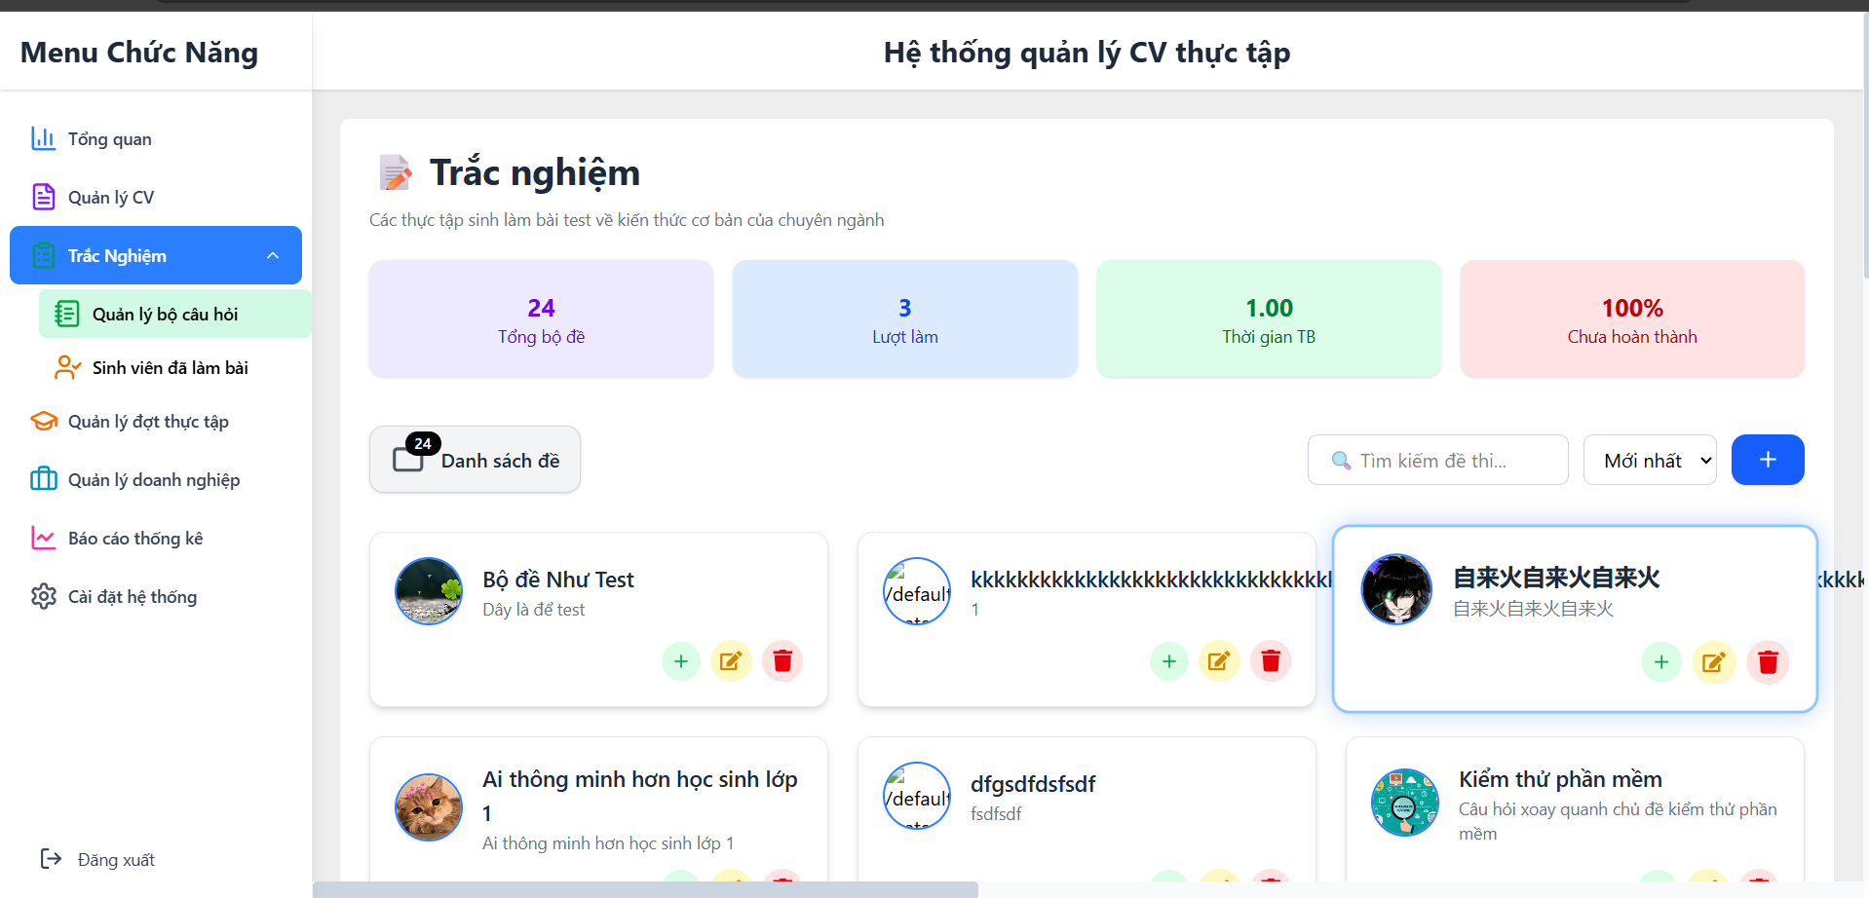 New
DF_16 | Không thể bấm vào xem bài sinh viên đã làm | Sinh viên đã làm bài | Là tài khoản Admin | Bước 1 dăng nhập vào tài khoàn admin Bước 2 Chọn vào "Sinh viên đã làm bài" Bước 3 bấm vào nút "biểu tượng mắt" | Chuyển qua thông tin trang | Không hiện thị gì cả | High | High | 2025-10-03 | Chung Anh Hiệu |  |  |  |  | New
DF_17 | Bộ đề mới tạo nhưng danh sách không đẩy lên đầu | Quản lý bộ câu hỏi | Là tài khoản Admin | Bước 1 dăng nhập vào tài khoàn admin Bước 2 Chọn vào "Quản lý bộ câu hỏi" Bước 3 Bấm vào dấu cộng màu tím để thêm đề trắc nghiệm mới Bước 4 Nhập tất cả thông tin Bước 5 bấm nút lưu câu hỏi | Bài mới tạo phải đẩy lên Đầu tiên | Bài mới tạo chỉ ở vị trí thứ 5 gây khó khăn cho việc tìm kiếm | High | High | 2025-10-03 | Chung Anh Hiệu |  |  |  |  | 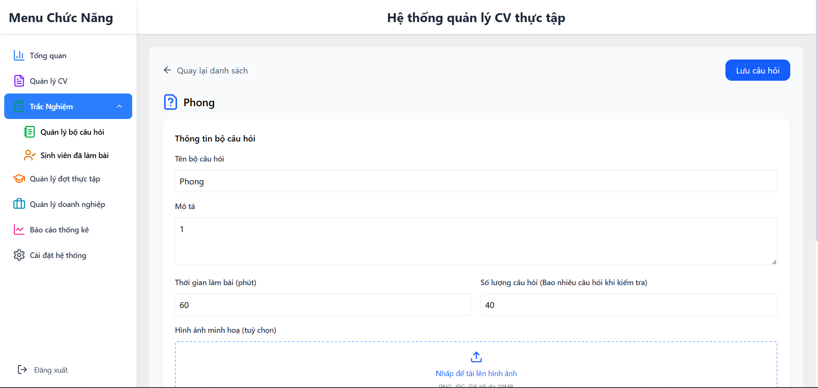 New | 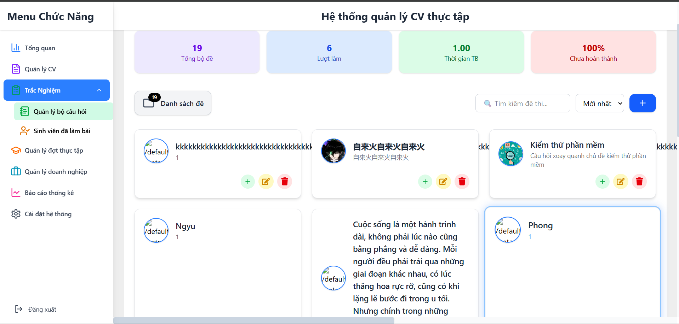
DF_18 | Bấm vào bộ lọc thông tin cần tìm thì không có thông tin gì | Quản lý CV | Là tài khoản Admin | Bước 1 dăng nhập vào tài khoàn admin Bước 2 Ở phần quản lý cv bấm vào bộ lọc "Tất cả các đợt"và"Đã nộp" | Hiện thị các CV đã nộp | Không hiển thị gì cả | Normal | Low | 2025-10-03 | Chung Anh Hiệu |  |  |  |  | New
DF_19 | Bấm vào bộ lọc thông tin cần tìm thì không có thông tin gì | Quản lý CV | Là tài khoản Admin | Bước 1 dăng nhập vào tài khoàn admin Bước 2 Ở phần quản lý cv bấm vào bộ lọc "Tất cả các đợt"và"Đang xem xét" | Hiện thị các CV đang xem xét | Không hiển thị gì cả | Normal | Low | 2025-10-03 | Chung Anh Hiệu |  |  |  |  | New | 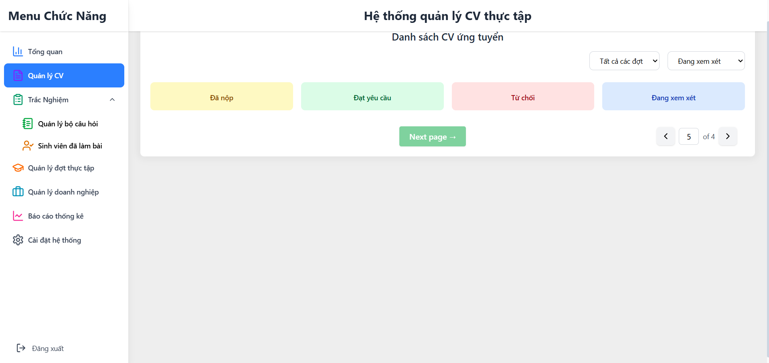
DF_20 | Bấm vào bộ lọc thông tin cần tìm thì không có thông tin gì | Quản lý CV | Là tài khoản Admin | Bước 1 dăng nhập vào tài khoàn admin Bước 2 Ở phần quản lý cv bấm vào bộ lọc "Tất cả các đợt"và"Đang xem xét" | Hiện thị các CV đang xem xét | Không hiển thị gì cả | High | High | 2025-10-03 | Chung Anh Hiệu |  |  |  |  | New
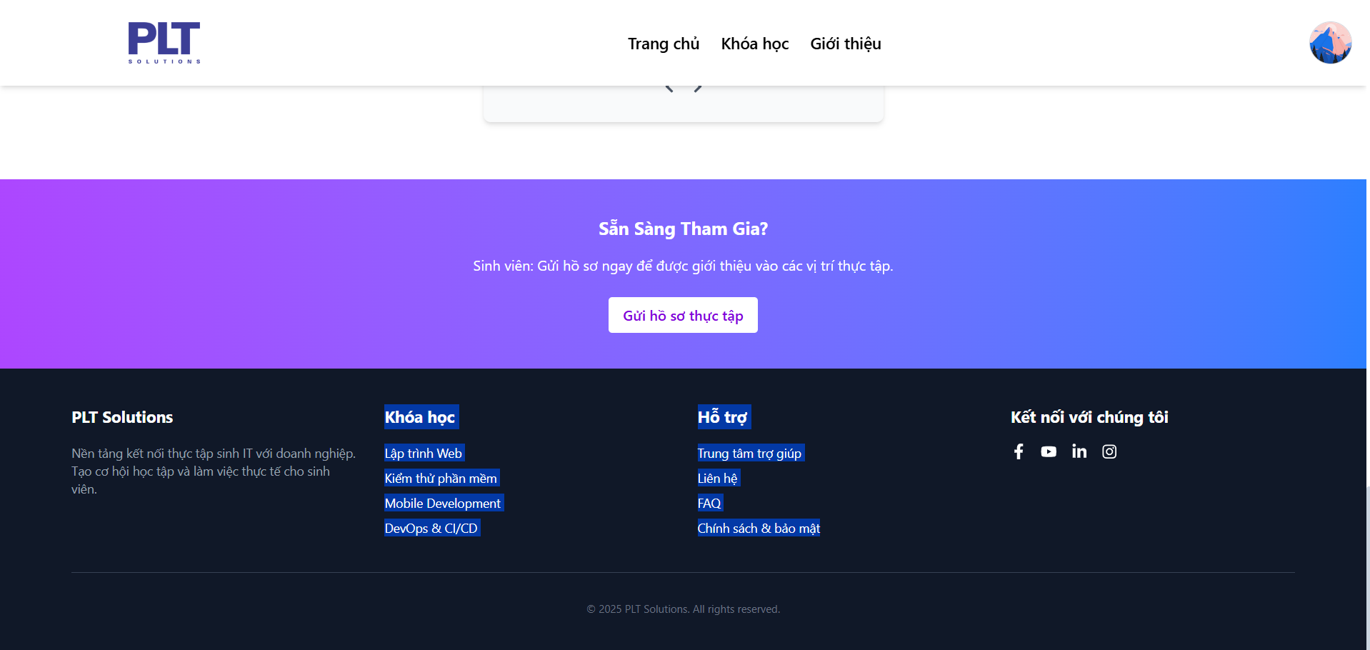
DF_21 | Không thể bấm nút hủy | Chỉnh sửa hồ sơ | có tài khoản đăng nhập | Bước 1 Đăng kí hoặc đăng nhập thông tin người dùng Bước 2 Bấm vào ô avatar người dùng ở góc trên bên phải Bước 3 Bấm vào hồ sơ cá nhân Bước 4 Bấm vào "Chỉnh sửa hồ sơ" Bước 5 Chỉnh sửa thông tin | Bấm vào "Hủy" thì chức năng hoạt đông | Chức năng không hoạt động | Low | Normal | 2025-10-03 | Chung Anh Hiệu |  |  |  |  | New | 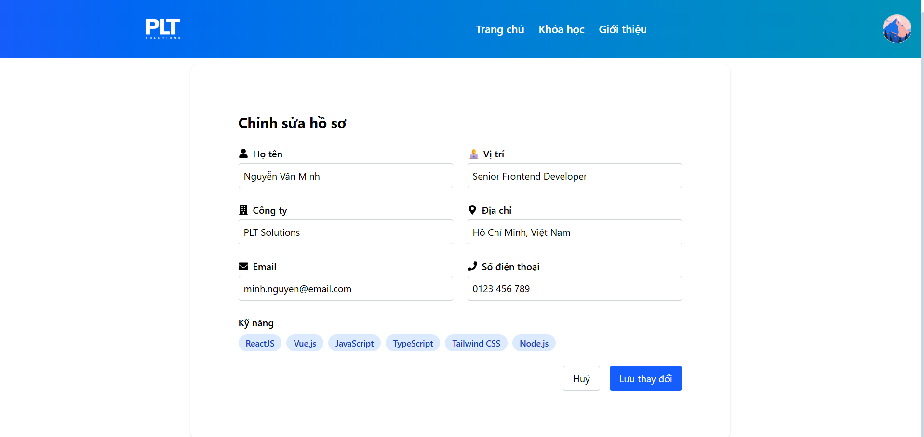
DF_22 | Các thông tin "Khóa học" học ở dưới cùng trang chủ không bấm được | Trang chủ | Vào được trang web | Bước 1 vào trang psi.plt.pro.vn Bước 2 kéo xuống cuối trang Bước 3 Bấm vào "Kiểm thử phần mềm" | Chuyển qua trang được bấm | Không hiện gì cả | Normal | Low | 2025-10-03 | Chung Anh Hiệu |  |  |  |  | New
DF_23 | Các thông tin "Khóa học" học ở dưới cùng trang chủ không bấm được | Trang chủ | Vào được trang web | Bước 1 vào trang psi.plt.pro.vn Bước 2 kéo xuống cuối trang Bước 3 Bấm vào "Mobile Development" | Chuyển qua trang được bấm | Không hiện gì cả | Low | Normal | 2025-10-03 | Chung Anh Hiệu |  |  |  |  | New
DF_24 | Các thông tin "Khóa học" học ở dưới cùng trang chủ không bấm được | Trang chủ | Vào được trang web | Bước 1 vào trang psi.plt.pro.vn Bước 2 kéo xuống cuối trang Bước 3 Bấm vào "DevOps & CI/CD" | Chuyển qua trang được bấm | Không hiện gì cả | Normal | Low | 2025-10-03 | Chung Anh Hiệu |  |  |  |  | New
DF_25 | Các thông tin "Khóa học" học ở dưới cùng trang chủ không bấm được | Trang chủ | Vào được trang web | Bước 1 vào trang psi.plt.pro.vn Bước 2 kéo xuống cuối trang Bước 3 Bấm vào "Trung tâm trợ giúp" | Chuyển qua trang được bấm | Không hiện gì cả | Low | Normal | 2025-10-03 | Chung Anh Hiệu |  |  |  |  | New
DF_26 | Các thông tin "hỗ trợ" ở dưới cùng trang chủ không bấm được | Trang chủ | Vào được trang web | Bước 1 vào trang psi.plt.pro.vn Bước 2 kéo xuống cuối trang Bước 3 Bấm vào "Lập trình web" | Chuyển qua trang được bấm | Không hiện gì cả | Normal | Normal | 2025-10-03 | Chung Anh Hiệu |  |  |  |  | New
DF_27 | Các thông tin "hỗ trợ" ở dưới cùng trang chủ không bấm được | Trang chủ | Vào được trang web | Bước 1 vào trang psi.plt.pro.vn Bước 2 kéo xuống cuối trang Bước 3 Bấm vào "Liên hệ" | Chuyển qua trang được bấm | Không hiện gì cả | Low | Normal | 2025-10-03 | Chung Anh Hiệu |  |  |  |  | New
DF_28 | Các thông tin "hỗ trợ" ở dưới cùng trang chủ không bấm được | Trang chủ | Vào được trang web | Bước 1 vào trang psi.plt.pro.vn Bước 2 kéo xuống cuối trang Bước 3 Bấm vào "FAQ" | Chuyển qua trang được bấm | Không hiện gì cả | Low | Normal | 2025-10-03 | Chung Anh Hiệu |  |  |  |  | New
DF_29 | Các thông tin "hỗ trợ" ở dưới cùng trang chủ không bấm được | Trang chủ | Vào được trang web | Bước 1 vào trang psi.plt.pro.vn Bước 2 kéo xuống cuối trang Bước 3 Bấm vào "Chính sách & bảo mật" | Chuyển qua trang được bấm | Không hiện gì cả | Low | Normal | 2025-10-03 | Chung Anh Hiệu |  |  |  |  | New
DF_30 | Ở phần "Kết nối với chúng tôi" không bấm vào được logo instagram | Trang chủ | Vào được trang web | Bước 1 vào trang psi.plt.pro.vn Bước 2 kéo xuống cuối trang Bước 4 Bấm vào logo instagram | Chuyển qua trang được bấm | Không hiện gì cả | Low | Normal | 2025-10-03 | Chung Anh Hiệu |  |  |  |  | New
DF_31 | Ở phần "Kết nối với chúng tôi" không bấm vào được logo in | Trang chủ | Vào được trang web | Bước 1 vào trang psi.plt.pro.vn Bước 2 kéo xuống cuối trang Bước 4 Bấm vào logo in | Chuyển qua trang được bấm | Không hiện gì cả | Low | Normal | 2025-10-03 | Chung Anh Hiệu |  |  |  |  | New

